1-1
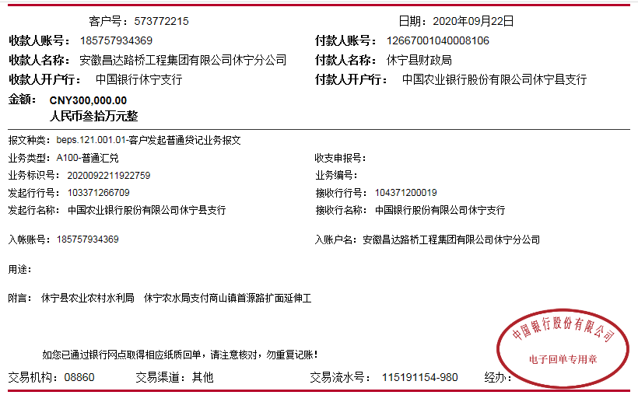
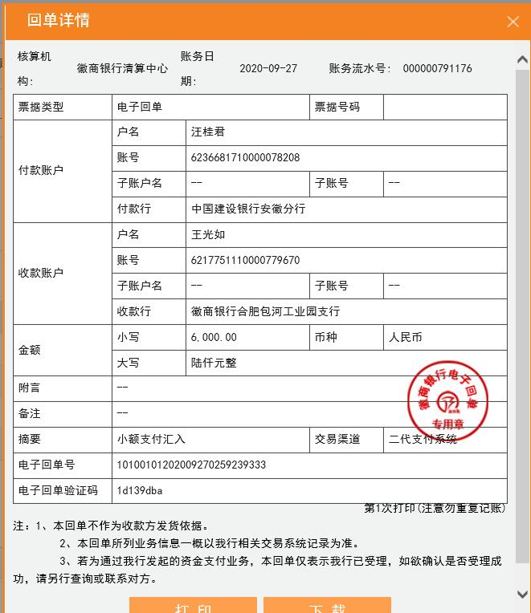
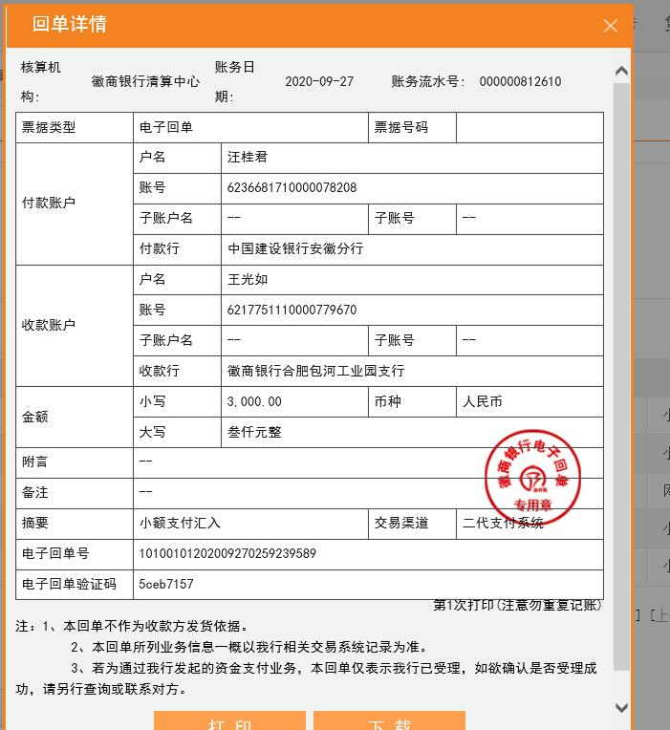
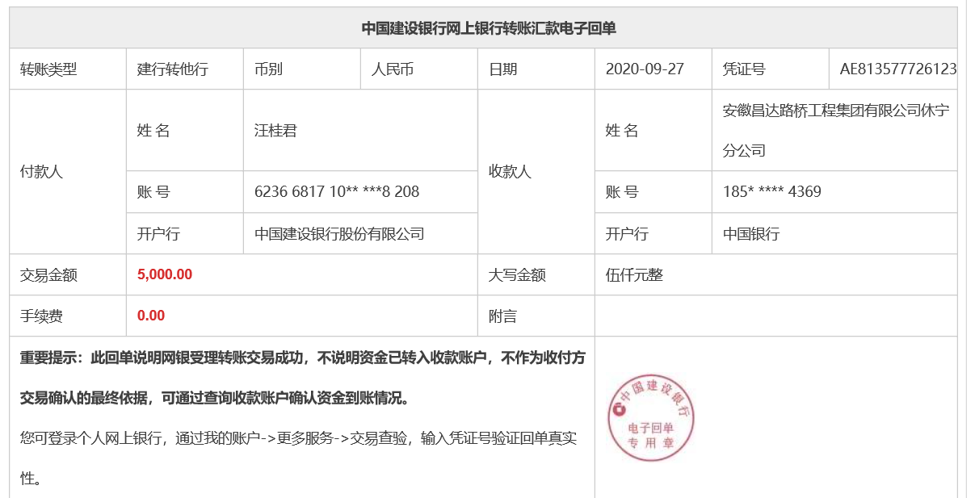
工程款支付证书
工程名称 |  | 12502-休宁县2020年农村公路扩面延伸工程（首源路） |  |  |  |  | 建设单位 |  |  |  |  |  |  | ERP编号 |  | 12502 | 档案编号 |  | 2020016
合同金额 |  | 1,484,913.30 |  |  | 中标时间 | 2020.6.9 | 已提供工程资料 |  | 中标通知书、施工合同、投资协议 |  |  |  |  | 保存地址 |  | 合肥 | 责任单位 |  | 东部大区
决算金额 |  |  |  |  | 决算时间 |  | 项目部印章 |  | 无 |  |  |  |  | 施工人 |  | 汪桂君13805595218 | 区域责任人 | 施迎东 | 省办负责人 | 施迎东
序号 | 经营填写 |  |  |  |  | 工程填写 | 经营填写 |  |  | 财务填写 |  | 经营、工程、质安填写 |  | 区域负责人 |  | 申请部门填写财务核对 |  |  | 本次支付 金额 | 剩余款项
 | 到款情况 |  |  |  |  |  | 暂列金 |  |  | 代缴税金 |  | 其他扣款 |  | 预留款 |  | 成本票
 | 日期 | 工程款金额 | 周转金金额 | 到款银行 | 到款账户 | 完成进度 | 比例 | 金额 | 备注 | 金额 | 备注 | 金额 | 备注 | 金额 | 备注 | 供货单位 | 合同额 | 成本票额
1 | 2020-09-22 | 300,000.00 |  | 中行休宁分公司 | 185 757 934 369 |  | 1.0% | 3,000.00 |  | 6000 | 企税2% |  |  |  |  | 歙县腾翼建筑材料商店-水泥 开户行：中国工商银行歙县支行 账号：1310 0940 0920 0075 911 | 169,650.00 | 169,650.00 | 169,650.00
 |  |  | 5000.00 | 休宁分公司账户-汪桂君转 | 185 757 934 369 |  |  | -3,000.00 | 管理费税金合作人已转王光如账号 | -6000 |  |  |  |  |  | 歙县鸿腾建材经营部-水泥 开户行：中国工商银行歙县支行 账号：1310 0940 0920 0088 771 | 130,500.00 | 130,500.00 | 130,500.00

合计 |  | 300000 | 5000.00 |  |  |  | - | 0.00 |  | 0.00 |  | 0.00 | - | 0.00 | - | - |  |  | 300,150.00 | 4850.00
本次结算、支付明细 |  | 应支付金额 |  |  | 300150.00 |  | 本次支付金额 |  |  |  |  |  | 小写 | 300,150.00
 |  | 已支付金额 |  |  | 0.00 |  |  |  |  |  |  |  | 大写 | 叁拾万零壹佰伍拾元整

2-1
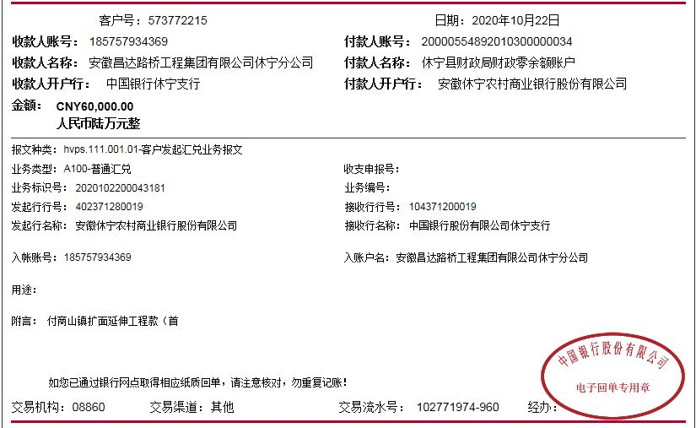
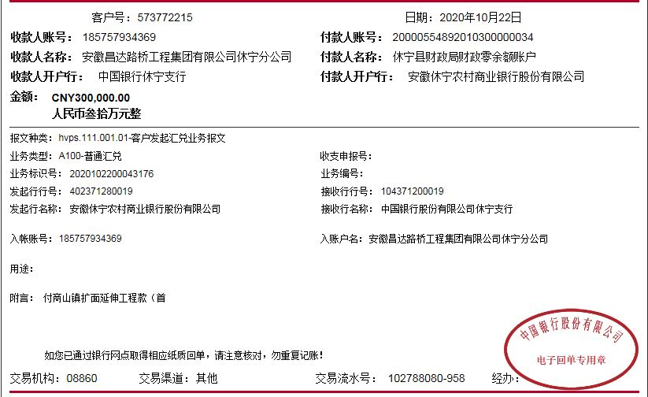
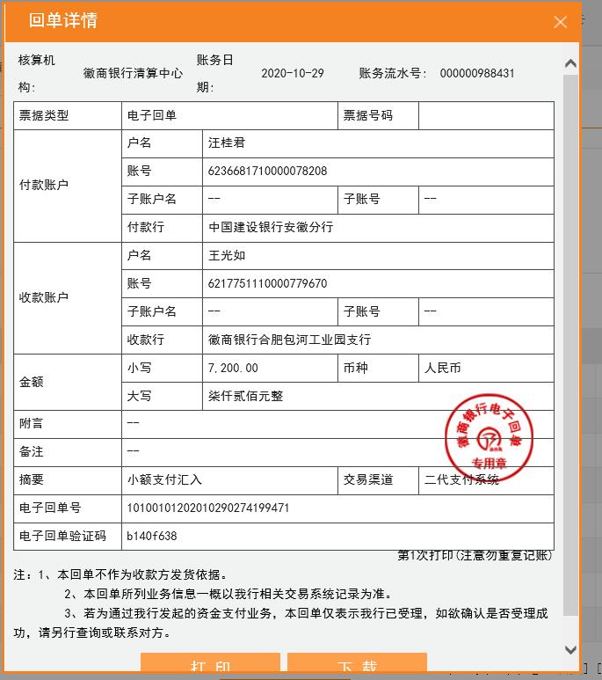
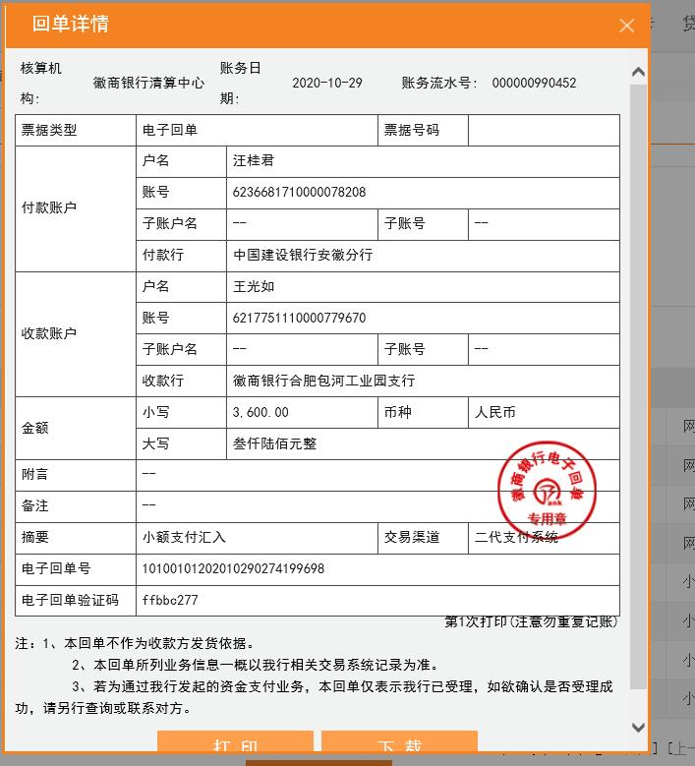
工程款支付证书
工程名称 |  | 12502-休宁县2020年农村公路扩面延伸工程（首源路） |  |  |  |  | 建设单位 |  |  |  |  |  |  | ERP编号 |  | 12502 | 档案编号 |  | 2020016
合同金额 |  | 1,484,913.30 |  |  | 中标时间 | 2020.6.9 | 已提供工程资料 |  | 中标通知书、施工合同、投资协议 |  |  |  |  | 保存地址 |  | 合肥 | 责任单位 |  | 东部大区
决算金额 |  |  |  |  | 决算时间 |  | 项目部印章 |  | 无 |  |  |  |  | 施工人 |  | 汪桂君13805595218 | 区域责任人 | 施迎东 | 省办负责人 | 施迎东
序号 | 经营填写 |  |  |  |  | 工程填写 | 经营填写 |  |  | 财务填写 |  | 经营、工程、质安填写 |  | 区域负责人 |  | 申请部门填写财务核对 |  |  | 本次支付 金额 | 剩余款项
 | 到款情况 |  |  |  |  |  | 暂列金 |  |  | 代缴税金 |  | 其他扣款 |  | 预留款 |  | 成本票
 | 日期 | 工程款金额 | 周转金金额 | 到款银行 | 到款账户 | 完成进度 | 比例 | 金额 | 备注 | 金额 | 备注 | 金额 | 备注 | 金额 | 备注 | 供货单位 | 合同额 | 成本票额
1 | 2020-09-22 | 300,000.00 |  | 中行休宁分公司 | 185 757 934 369 |  | 1.0% | 3,000.00 |  | 6000 | 企税2% |  |  |  |  | 歙县腾翼建筑材料商店-水泥 开户行：中国工商银行歙县支行 账号：1310 0940 0920 0075 911 | 169,650.00 | 169,650.00 | 169,650.00
 |  |  | 5000.00 | 休宁分公司账户-汪桂君转 | 185 757 934 369 |  |  | -3,000.00 | 管理费税金合作人已转王光如账号 | -6000 |  |  |  |  |  | 歙县鸿腾建材经营部-水泥 开户行：中国工商银行歙县支行 账号：1310 0940 0920 0088 771 | 130,500.00 | 130,500.00 | 130,500.00
2 | 2020-10-22 | 60,000.00 |  | 中行休宁分公司 | 185 757 934 369 |  | 1.0% | 3,600.00 |  | 7200 | 企税2% |  |  |  |  | 休宁县云清施工队-劳务 开户行：建行休宁支行 账号：3405 0169 7208 0000 0351 | 443,271.50 | 200,000.00 | 200,000.00
 |  | 300,000.00 |  | 中行休宁分公司 | 185 757 934 369 |  |  | -3,600.00 | 管理费税金合作人已转王光如账号 | -7200 |  |  |  |  |  | 黄山市荣柯土石方工程有限公司-机械 开户行：工商银行徽州支行 账号：1310 0941 0920 0019 070 | 150,000.00 | 159,900.00 | 159,900.00

合计 |  | 660000 | 5000.00 |  |  |  | - | 0.00 |  | 0.00 |  | 0.00 | - | 0.00 | - | - |  |  | 660,050.00 | 4950.00
本次结算、支付明细 |  | 应支付金额 |  |  | 359900.00 |  | 本次支付金额 |  |  |  |  |  | 小写 | 359,900.00
 |  | 已支付金额 |  |  | 0.00 |  |  |  |  |  |  |  | 大写 | RMB359900

3-1
工程款支付证书
工程名称 |  | 12502-休宁县2020年农村公路扩面延伸工程（首源路） |  |  |  |  | 建设单位 |  |  |  |  |  |  | ERP编号 |  | 12502 | 档案编号 |  | 2020016
合同金额 |  | 1,484,913.30 |  |  | 中标时间 | 2020.6.9 | 已提供工程资料 |  | 中标通知书、施工合同、投资协议 |  |  |  |  | 保存地址 |  | 合肥 | 责任单位 |  | 东部大区
决算金额 |  | 1,524,049.80 |  |  | 决算时间 |  | 项目部印章 |  | 无 |  |  |  |  | 施工人 |  | 汪桂君13805595218 | 区域责任人 | 施迎东 | 省办负责人 | 施迎东
序号 | 经营填写 |  |  |  |  | 工程填写 | 经营填写 |  |  | 财务填写 |  | 经营、工程、质安填写 |  | 区域负责人 |  | 申请部门填写财务核对 |  |  | 本次支付 金额 | 剩余款项
 | 到款情况 |  |  |  |  |  | 暂列金 |  |  | 代缴税金 |  | 其他扣款 |  | 预留款 |  | 成本票
 | 日期 | 工程款金额 | 周转金金额 | 到款银行 | 到款账户 | 完成进度 | 比例 | 金额 | 备注 | 金额 | 备注 | 金额 | 备注 | 金额 | 备注 | 供货单位 | 合同额 | 成本票额
1 | 2020-09-22 | 300,000.00 |  | 中行休宁分公司 | 185 757 934 369 |  | 1.0% | 3,000.00 |  | 6000 | 企税2% |  |  |  |  | 歙县腾翼建筑材料商店-水泥 开户行：中国工商银行歙县支行 账号：1310 0940 0920 0075 911 | 169,650.00 | 169,650.00 | 169,650.00
 |  |  | 5000.00 | 休宁分公司账户-汪桂君转 | 185 757 934 369 |  |  | -3,000.00 | 管理费税金合作人已转王光如账号 | -6000 |  |  |  |  |  | 歙县鸿腾建材经营部-水泥 开户行：中国工商银行歙县支行 账号：1310 0940 0920 0088 771 | 130,500.00 | 130,500.00 | 130,500.00
2 | 2020-10-22 | 60,000.00 |  | 中行休宁分公司 | 185 757 934 369 |  | 1.0% | 3,600.00 |  | 7200 | 企税2% |  |  |  |  | 休宁县云清施工队-劳务 开户行：建行休宁支行 账号：3405 0169 7208 0000 0351 | 443,271.50 | 200,000.00 | 200,000.00
 |  | 300,000.00 |  | 中行休宁分公司 | 185 757 934 369 |  |  | -3,600.00 | 管理费税金合作人已转王光如账号 | -7200 |  |  |  |  |  | 黄山市荣柯土石方工程有限公司-机械 开户行：工商银行徽州支行 账号：1310 0941 0920 0019 070 | 150,000.00 | 159,900.00 | 159,900.00
3 | 2020-12-24 | 600,000.00 |  | 中行休宁分公司 | 185 757 934 369 |  | 1.0% | 6,000.00 |  | 12000 | 企税2% |  |  |  |  | 休宁县云清施工队-劳务 开户行：建行休宁支行 账号：3405 0169 7208 0000 0351 | 443,271.50 | 443,271.50 | 243,271.50
 |  |  |  |  |  |  |  | -6,000.00 | 管理费税金合作人已转王光如账号 | -12000 |  |  |  |  |  | 鲍云飞-砂石 开户行：建行休宁支行 账号：6217 0017 1000 3034 136 | 245,950.00 |  | 113,243.80
 |  |  |  |  |  |  |  |  |  |  |  |  |  |  |  | 山东冠县杰达交通设施有限公司-护栏 开户行：工行冠县支行 账号：1611 0020 0920 0141 522 | 53,484.70 | 53,484.70 | 53,484.70
 |  |  |  |  |  |  |  |  |  |  |  |  |  |  |  | 黄雪英-石子 开户行：建行休宁支行 账号：6217 0017 1000 2614 599 | 190,000.00 | 190,000.00 | 190,000.00

合计 |  | 1260000 | 5000.00 |  |  |  | - | 0.00 |  | 0.00 |  | 0.00 | - | 0.00 | - | - |  |  | 1,260,050.00 | 4950.00
本次结算、支付明细 |  | 应支付金额 |  |  | 600000.00 |  | 本次支付金额 |  |  |  |  |  | 小写 | 600,000.00
 |  | 已支付金额 |  |  | 0.00 |  |  |  |  |  |  |  | 大写 | RMB600000
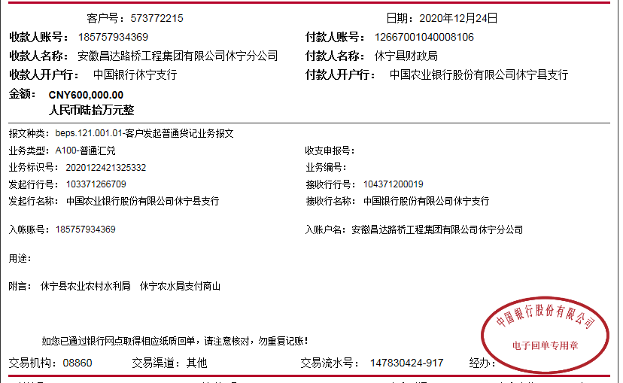
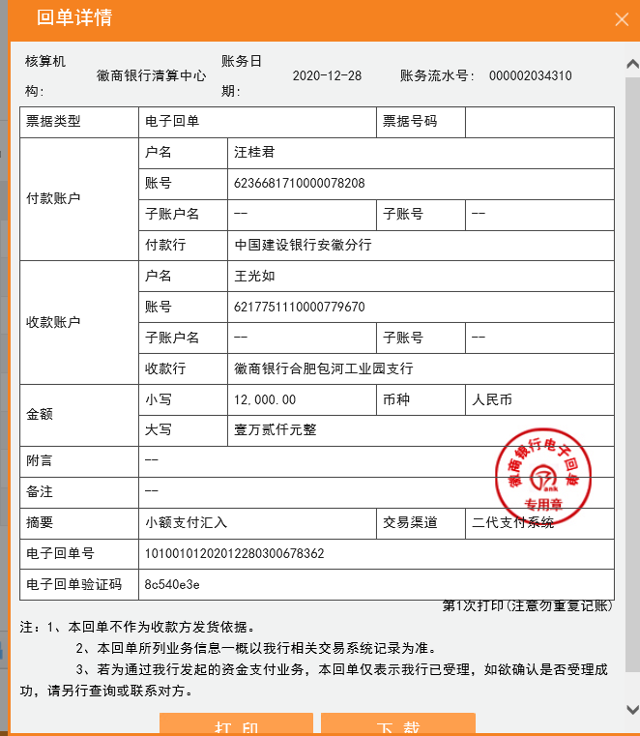
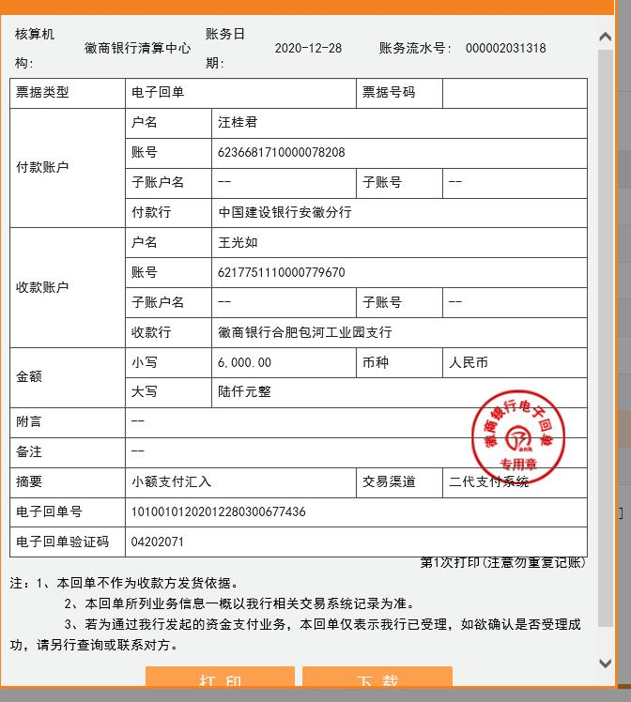

 |  |  |  |  |  |  |  | 0.83

4
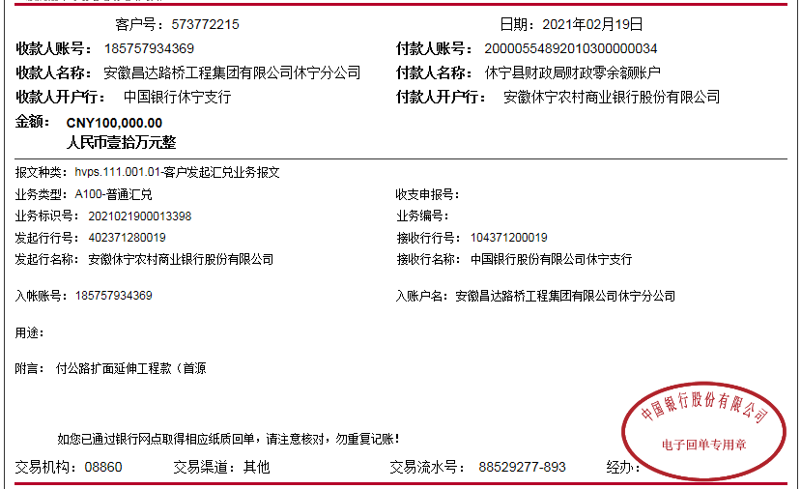
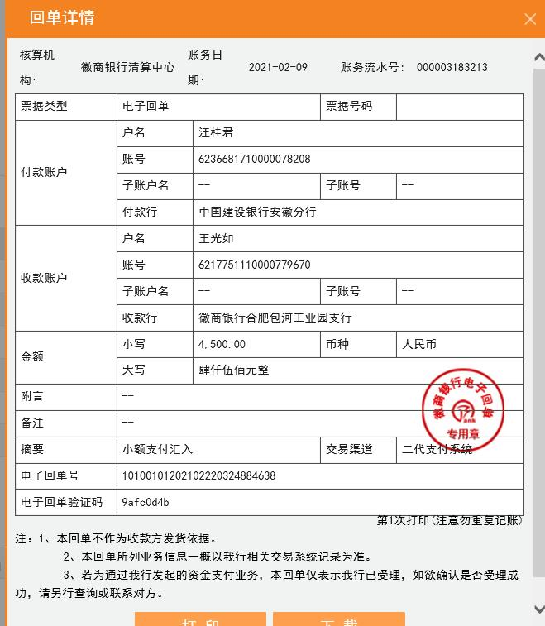
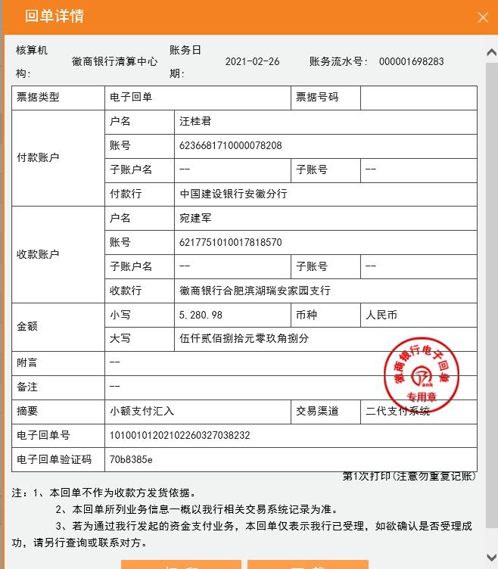
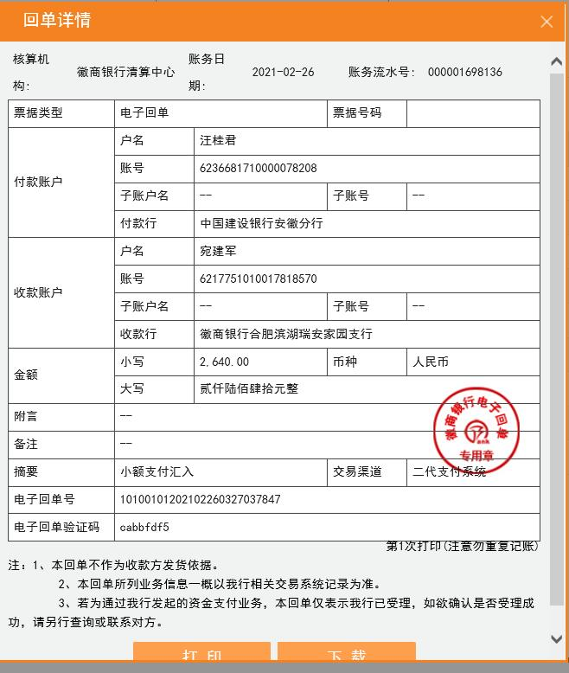
工程款支付证书
工程名称 |  | 12502-休宁县2020年农村公路扩面延伸工程（首源路） |  |  |  |  | 建设单位 |  |  |  |  |  |  | ERP编号 |  | 12502 | 档案编号 |  | 2020016
合同金额 |  | 1,484,913.30 |  |  | 中标时间 | 2020.6.9 | 已提供工程资料 |  | 中标通知书、施工合同、投资协议、交工、审计、不领章承诺书、终结结算承诺书 |  |  |  |  | 保存地址 |  | 合肥 | 责任单位 |  | 东部大区
决算金额 |  | 1,524,049.80 |  |  | 决算时间 |  | 项目部印章 |  | 无 |  |  |  |  | 施工人 |  | 汪桂君13805595218 | 区域责任人 | 施迎东 | 省办负责人 | 施迎东
序号 | 经营填写 |  |  |  |  | 工程填写 | 经营填写 |  |  | 财务填写 |  | 经营、工程、质安填写 |  | 区域负责人 |  | 申请部门填写财务核对 |  |  | 本次支付 金额 | 剩余款项
 | 到款情况 |  |  |  |  |  | 暂列金 |  |  | 代缴税金 |  | 其他扣款 |  | 预留款 |  | 成本票
 | 日期 | 工程款金额 | 周转金金额 | 到款银行 | 到款账户 | 完成进度 | 比例 | 金额 | 备注 | 金额 | 备注 | 金额 | 备注 | 金额 | 备注 | 供货单位 | 合同额 | 成本票额
1 | 2020-09-22 | 300,000.00 |  | 中行休宁分公司 | 185 757 934 369 |  | 1.0% | 3,000.00 |  | 6000 | 企税2% |  |  |  |  | 歙县腾翼建筑材料商店-水泥 开户行：中国工商银行歙县支行 账号：1310 0940 0920 0075 911 | 169,650.00 | 169,650.00 | 169,650.00
 |  |  | 15500.00 | 休宁分公司账户-汪桂君转 | 185 757 934 369 |  |  | -3,000.00 | 管理费税金合作人已转王光如账号 | -6000 |  |  |  |  |  | 歙县鸿腾建材经营部-水泥 开户行：中国工商银行歙县支行 账号：1310 0940 0920 0088 771 | 130,500.00 | 130,500.00 | 130,500.00
2 | 2020-10-22 | 60,000.00 |  | 中行休宁分公司 | 185 757 934 369 |  | 1.0% | 3,600.00 |  | 7200 | 企税2% |  |  |  |  | 休宁县云清施工队-劳务 开户行：建行休宁支行 账号：3405 0169 7208 0000 0351 | 443,271.50 | 200,000.00 | 200,000.00
 |  | 300,000.00 |  | 中行休宁分公司 | 185 757 934 369 |  |  | -3,600.00 | 管理费税金合作人已转王光如账号 | -7200 |  |  |  |  |  | 黄山市荣柯土石方工程有限公司-机械 开户行：工商银行徽州支行 账号：1310 0941 0920 0019 070 | 150,000.00 | 159,900.00 | 159,900.00
3 | 2020-12-24 | 600,000.00 |  | 中行休宁分公司 | 185 757 934 369 |  | 1.0% | 6,000.00 |  | 12000 | 企税2% |  |  |  |  | 休宁县云清施工队-劳务 开户行：建行休宁支行 账号：3405 0169 7208 0000 0351 | 443,271.50 | 443,271.50 | 243,271.50
 |  |  |  |  |  |  |  | -6,000.00 | 管理费税金合作人已转王光如账号 | -12000 |  |  |  |  |  | 鲍云飞-砂石 开户行：建行休宁支行 账号：6217 0017 1000 3034 136 | 245,950.00 | 245,950.00 | 113,243.80
 |  |  |  |  |  |  |  |  |  |  |  |  |  |  |  | 山东冠县杰达交通设施有限公司-护栏 开户行：工行冠县支行 账号：1611 0020 0920 0141 522 | 53,484.70 | 53,484.70 | 53,484.70
 |  |  |  |  |  |  |  |  |  |  |  |  |  |  |  | 黄雪英-石子 开户行：建行休宁支行 账号：6217 0017 1000 2614 599 | 190,000.00 | 190,000.00 | 190,000.00
4 | 2021-02-19 | 100,000.00 |  |  |  |  | 1.0% | 2,640.00 | 剩余全部管理费 | 5280.98 | 剩余全部企税 | 4,500.00 | 建造师占用费 |  |  | 鲍云飞-砂石 开户行：建行休宁支行 账号：6217 0017 1000 3034 136 | 245,950.00 | 245,950.00 | 68150.00
 |  |  |  |  |  |  |  | -2,640.00 | 合作人已转王光如账号 | -5,280.98 | 合作人已转王光如账号 | -4,500.00 | 合作人已转王光如账号 |  |  | 黄山聚合广告传媒有限公司-标志牌 开户行：建行休宁支行 行号：2000 0590 5476 1030 0000 163 | 21,000.00 | 20,000.00 | 20000.00
 |  |  |  |  |  |  |  |  |  | 16,135.00 | 补扣增值税及附加
合计 |  | 1360000 | 15500.00 |  |  |  | - | 0.00 |  | 16,135.00 |  | 0.00 | - | 0.00 | - | - |  |  | 1,348,200.00 | 11165.00
本次结算、支付明细 |  | 应支付金额 |  |  | 88150.00 |  | 本次支付金额 |  |  |  |  |  | 小写 | 88,150.00
 |  | 已支付金额 |  |  | 0.00 |  |  |  |  |  |  |  | 大写 | RMB88150

